Sheet1
型号 |  |  | 版本 |  |  | 页 数 | 1/6

（）无刷电机控制器技术标准文件

（链锯无刷电机控制器）

编号

版本

日期 2015-12-30

 |  | 编制

 |  | 审核

 |  | 审批

型号 |  |  | 版本 |  |  | 页 数 | 2/6
1、基本参数:（配合108V链锯无刷电机带霍尔）
项目 | 内容 |  | 参数 |  |  | 单位 | 备注 | 缺陷等级
系统 参数 要求 | 额定工作电压 |  | 108 |  |  | V |  | A
 | 额定输出功率 |  | ≥800 |  |  | W |  | B
 | 系统效率 |  | ≥82% |  |  | EFF | 5-10A | B
 | 电机空载转速 |  | 10000±5% |  |  | rpm |  | B
 | 电机空载电流 |  | ≤0.8 |  |  | A |  | B
 | 启动时间 |  | ≤0.5S(带链条） |  |  | S |  | B
过放保护 | 总压过放保护电压 |  | 87±1.5 |  |  | V |  | B
 | 总压过放电恢复电压 |  | 93±1.5 |  |  | V | 重置开关 | B
电流保护 | 限流电流 |  | 15±1 |  |  | A |  | A
 | 限流功能备注：最大输入电流限制恒定在15A，不做功能性下降电流 |  |  |  |  |  |  | B
短路及堵转保护 | 相线短路保护 |  | ≤5 |  |  | mS |  | B
 | 电机堵转保护延迟时间 |  | ≤2000 |  |  | mS
 | 电机完全堵住，停止转动. |  |  |  |  |  |  | B
刹车功能 | 刹车时间 |  | ≤150 |  |  | mS |  | B
 | 任意开关断开，异常掉电，欠压保护都应进行刹车。 |  |  |  |  |  |  | A
温度保护 | 电池包高温保护温度 |  | 70±5 |  |  | ℃ |  | A
 | 电池包高温保护恢复 |  | 65±5（比保护温度滞后5℃） |  |  | ℃ |  | A
休眠功能 | 常态进入休眠时间 |  | ≤20 |  |  | S |  | A
 | 休眠后自耗电 |  | ≤10 |  |  | uA |  | B
 | 休眠功能备注：当开关断开后进入休眠。 |  |  |  |  |  |  | B
刹车功能 | 刹车时间 |  | ≤150 |  |  | mS |  | B
 | 任意开关断开，异常掉电，欠压保护都应进行刹车。
温度保护 | 电池包低温保护温度 |  | -20 |  |  | ℃ | 10K NTC B值 3950 | B
 | 电池包高温保护温度 |  | 70±5 |  |  | ℃ |  | A
 | 电池包温度保护恢复 |  | 65±5（比保护温度滞后5℃） |  |  | ℃ |  | B
休眠功能 | 常态进入休眠时间 |  | ≤20 |  |  | S |  | B
 | 休眠后自耗电 |  | ≤10 |  |  | uA |  | B
 | 休眠功能备注：当副开关断开后进入休眠。 |  |  |  |  |  |  | B
其他功能 | 启动方式 |  | 调速启动。启动时间≤1S |  |  |  |  | A
 | 双开关工作 |  | 必须先开主开关，后开副开关才能正常工作 |  |  |  |  | A
 | 环境防护 |  | 防水、防震、防腐蚀、防过热 |  |  |  |  | A
 | 认证要求 |  | EMC ROHS |  |  |  |  | A
 | MOS管品牌型号 |  |  |  |  |  |  | A
型号 |  |  | 版本 |  |  | 页 数 | 3/6
2、加工要求

开关线插件端子加工 |  | 如上图所示。前端压扣线芯，后端压扣线皮。能够承受3公斤拉力。
接插片焊接加工 |  | 如上图所示。导线穿孔焊接。导线走向与接插片水平。焊点不得超过详图红线处。
接插件反震处理 |  | 如上图所示，需要打热熔胶固定，防止接插件脱落。
元器件反震处理 |  | 大电解电容，直插功率电阻等需要点胶固定。
贴片元件加工 |  | 不能有漏焊，虚焊，假焊的现象。
内部导线焊接 |  | 所有导线必须穿孔焊接。
PCB板要求 |  | 双面绿色1.5mm±0.1；FR-4；内阻≤10mΩ；符合rohs；PCB丝印：30090010
控制器外壳打标 |  | 在控制器外壳正表面左上角打上30090010

型号 |  |  | 版本 |  |  | 页 数 | 4/6
3、端口及功能
定义 | 端口 | 属性 | 导线要求 |  |  | 导线连接要求
 |  |  | 导线规格 | 长度(mm) | 颜色 | 连接头 | 端子
主开关 | K1+ | 主开关1 | 20AWG/200℃ | 250±5 | 白色 | 无 | DJ621-6.3A | 带绝缘套
 | K1- | 主开关2 | 20AWG/200℃ | 250±5 | 白色 | 无 | DJ621-6.3A | 带绝缘套
副开关 | K2+ | 副开关1 | 20AWG/200℃ | 460±5 | 黄色 | 无 | DJ621-6.3A | 带绝缘套
 | K2- | 副开关2 | 20AWG/200℃ | 460±5 | 黄色 | 无 | DJ621-6.3A | 带绝缘套
输入端 | B+ | 电源正极 | 14AWG/200℃ | 130±5 | 红色 | 无 | 焊接接插片
 | B- | 电源负极 | 14AWG/200℃ | 130±5 | 黑色 | 无 | 焊接接插片
 | ID | ID端 | 20AWG/200℃ | 130±5 | 黄色 | 无 | 焊接接插片
 | T | 温度端 | 20AWG/200℃ | 130±5 | 白色 | 无 | 焊接接插片
输出端 | U | 电机相位1 | 14AWG/200℃ | 220±5 | 绿色 | DJ7031-6.3-21 | DJ621-6.3A | 耐高温尼龙
 | V | 电机相位2 | 14AWG/200℃ | 220±5 | 蓝色 | DJ7031-6.3-21 | DJ621-6.3A | 耐高温尼龙
 | W | 电机相位3 | 14AWG/200℃ | 220±5 | 黄色 | DJ7031-6.3-21 | DJ621-6.3A | 耐高温尼龙
霍尔信号 | L | 霍尔线 | 24AWG五芯排线 | 50±5 | 白色排线 | SM-5P公头 | SM-PT
备注 | 所有导线必须符合CDF表要求

4、文件版本及变更履历
 |  | 日期 | 编号 | 版本 | 变更 | 变更内容
 |  | 2015-12-30 |  | 临时版 |  | 初始文件

型号 |  |  | 版本 |  |  | 页 数 | 5/6
5、原理图

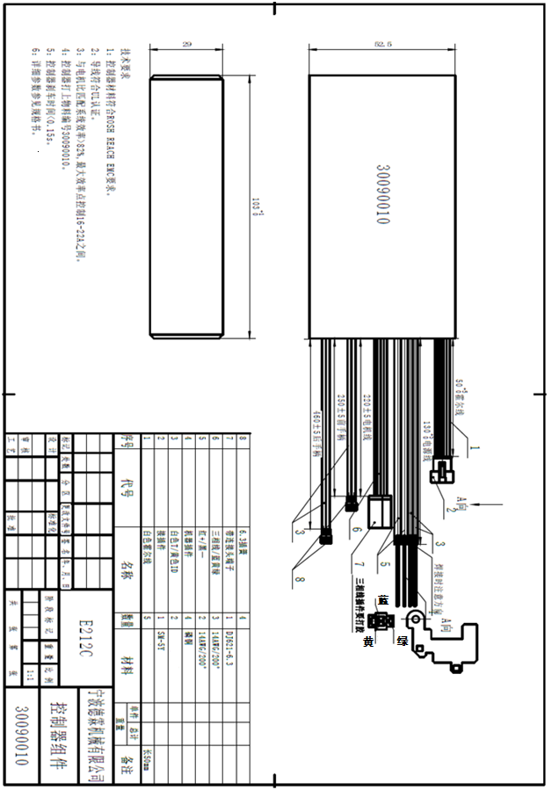
型号 | 30090010 |  | 版本 | V1.2 |  | 页 数 | 6/6
5、外型尺寸图

